1 調整の目的
1 配筋調整の目的（一次設計・二次設計・接合部）

■ 図 1 配筋調整の目的
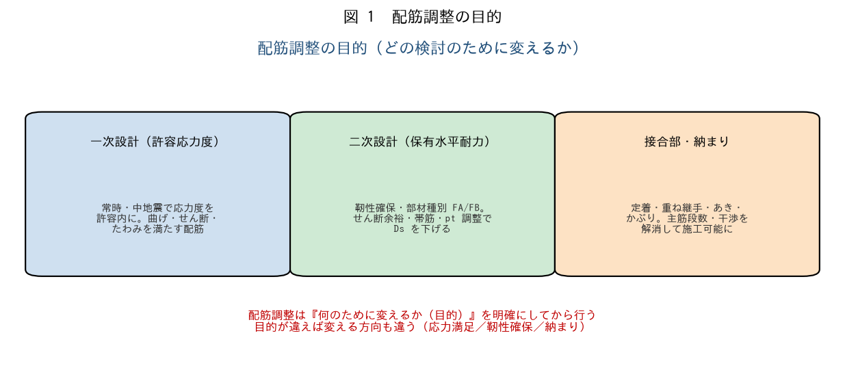

■ 問題 1 目的の対比
検討 | 目的（記入） | 調整する内容（記入）
一次設計
二次設計
接合部・納まり

選択肢：応力度を許容内に／靭性確保（部材種別・Ds）／定着・あき・干渉の解消。

■ 問題 2 目的を明確にする意義
配筋調整を『目的を決めずに』行うと何が起こるか（あちこち直して手戻り・別の検討で NG）。まず目的（何の検討のために何を満たすか）を明確にする重要性を述べよ。

■ 問題 3 目的別の方向
同じ『梁の配筋を変える』でも、(1) 曲げ応力が NG（一次）なら主筋を増やす、(2) 靭性不足（二次・pt 過大）なら主筋を減らす／断面を大きくする、と逆方向になることがある。目的で方向が変わる例を述べよ。

2 変更の影響
2 配筋変更により影響が及ぶ事象

■ 図 2 影響の波及
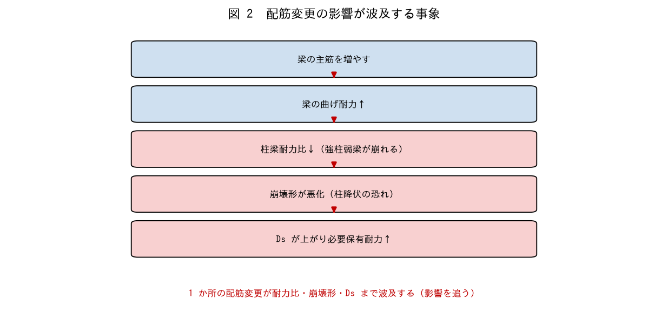

■ 問題 1 波及の理解
梁の主筋を増やす（曲げ耐力↑）と、柱梁耐力比・崩壊形・Ds へどう波及するか図の流れで説明せよ。1 か所の変更が全体に影響することを理解せよ。

■ 問題 2 影響する事象の列挙
変更 | 影響する事象（記入）
梁主筋を増やす
柱主筋を増やす
あばら筋・帯筋を増やす
主筋径を上げる（本数減）

■ 問題 3 接合部への影響
梁主筋を増やす・太くすると、接合部（定着・あき・干渉）にどう影響するか。断面内に納まらない・接合部で定着長が取れない等の問題を述べよ。

■ 問題 4 影響を追う習慣
配筋変更後に確認すべき事項を 4 つ挙げよ（応力度／柱梁耐力比・崩壊形／部材種別・Ds／納まり・定着）。

3 効率的な調整
3 効率的な配筋調整方法

■ 図 3 効率的な調整
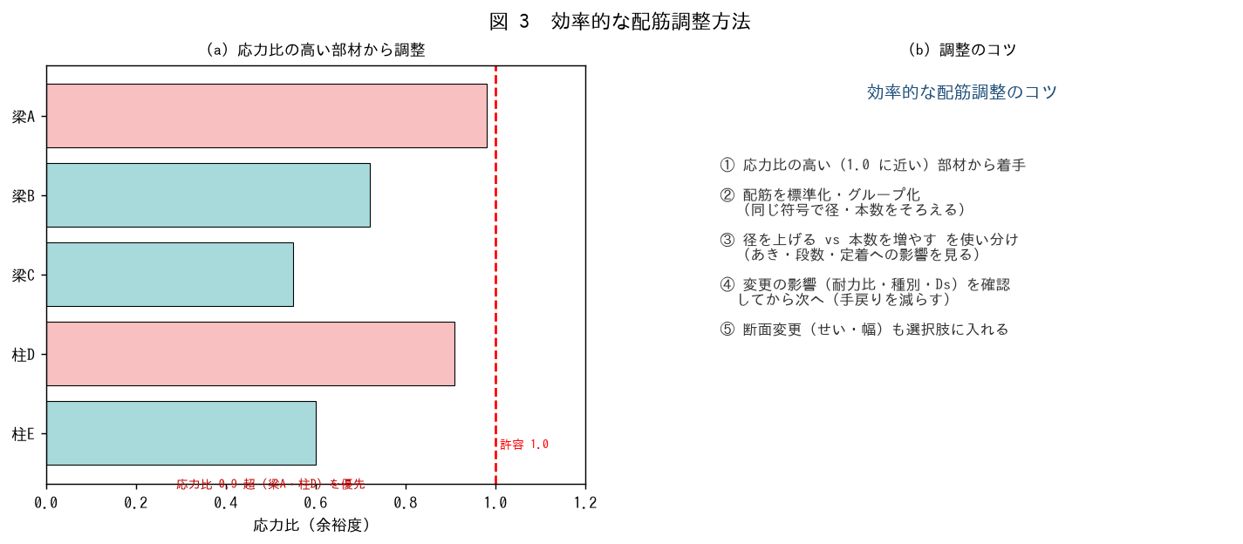

■ 問題 1 優先順位
多数の部材を調整するとき、どの部材から着手すべきか（応力比が 1.0 に近い＝余裕のない部材から）。理由も述べよ。

■ 問題 2 径 vs 本数
鉄筋量を増やすとき『径を上げる』と『本数を増やす』の使い分けを述べよ（本数増→あき・段数に影響、径増→あき確保しやすいが定着長増）。

■ 問題 3 標準化
配筋を標準化・グループ化（同符号で径・本数をそろえる）する利点を述べよ（図面・積算・施工の効率、ミス減）。No.符号割教材とも関連。

■ 問題 4 手戻りを減らす
配筋調整の手戻りを減らす進め方を述べよ（変更の影響を確認してから次へ、断面変更も選択肢、一貫計算の再計算サイクルを回す）。

4 納まりを意識
4 納まりをイメージした配筋調整

■ 図 4 納まり（あき・段数・接合部）
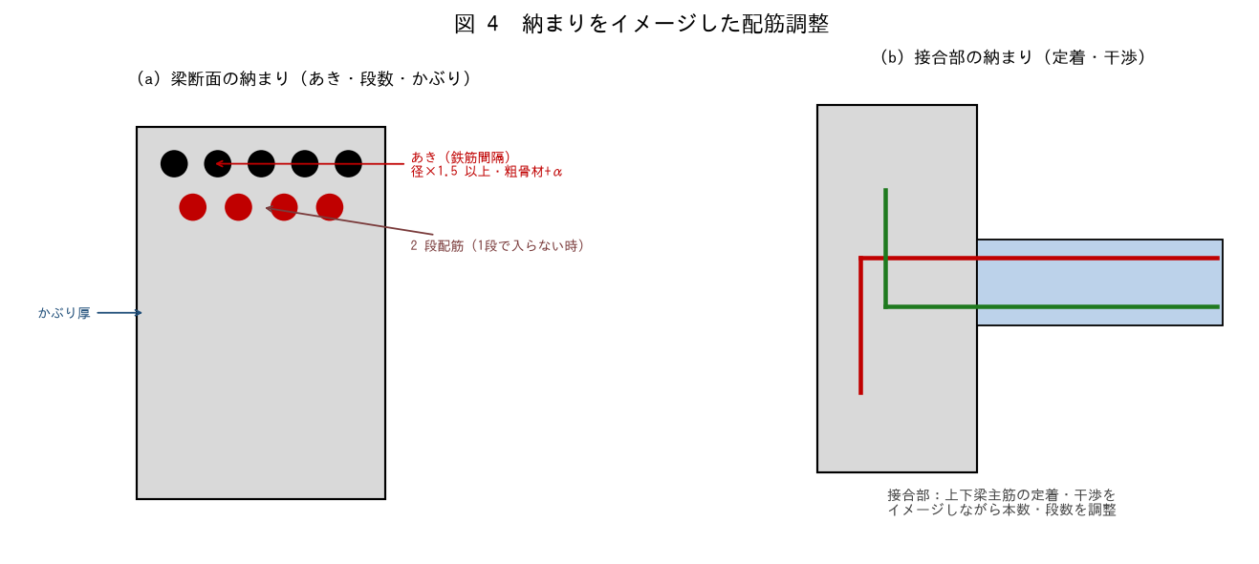

■ 問題 1 あき・かぶり・段数
鉄筋のあき（間隔）の最小値の考え方（径×1.5・粗骨材径+α 等）を述べよ。1 段で納まらない場合の 2 段配筋、かぶり厚の確保にも触れよ。

■ 問題 2 接合部の干渉
柱梁接合部で、直交する梁主筋・柱主筋が干渉する。本数・段数・径をどう調整して納めるか（No.柱梁接合部・定着教材参照）。

■ 問題 3 納まりを先読み
配筋を決める段階で『施工できるか（納まるか）』をイメージする重要性を述べよ。計算上 OK でも納まらない配筋は成立しない（過密配筋・定着不足）。

■ 問題 4 実務まとめ
配筋調整で確認する項目を 4 つ挙げよ（①目的（一次/二次/接合部）②応力・耐力・種別への影響 ③あき・かぶり・段数の納まり ④定着・継手・干渉）。

